Sheet2
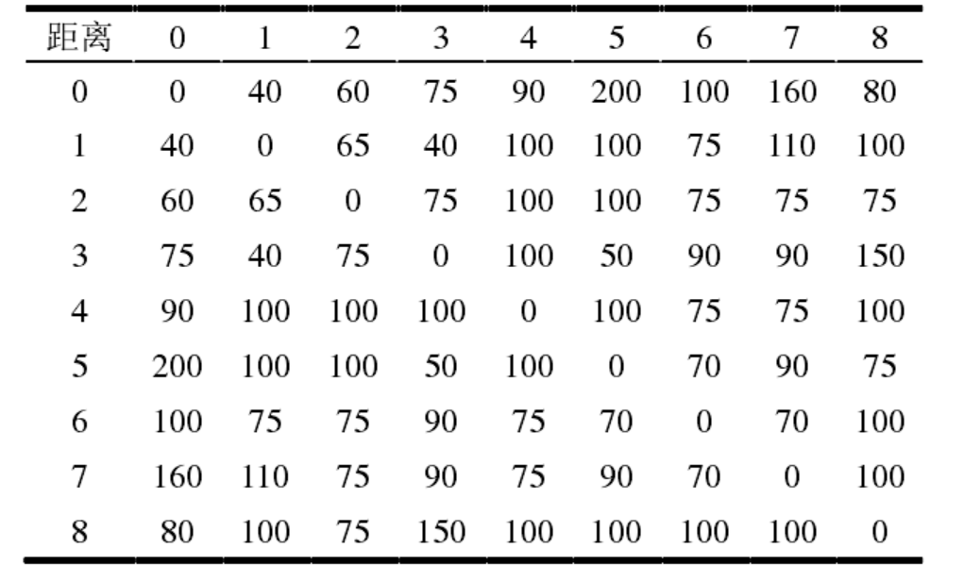
需求点1 | 单位重量（kg） | 单位体积（m3） | 需求量（件） | 配送量（件） | 权重 |  | 需求点5 | 单位重量（kg） | 单位体积（m3） | 需求量（件） | 配送量（件） | 权重
物资1 | 0.008 | 0.00017 | 1770 |  | 1.21 |  | 物资1 | 0.008 | 0.00017 | 1510 |  | 1.2
物资2 | 0.28 | 0.0023 | 390 |  | 1 |  | 物资2 | 0.28 | 0.0023 | 170 |  | 1.1
物资3 | 0.083 | 0.0015 | 940 |  | 1.05 |  | 物资3 | 0.083 | 0.0015 | 680 |  | 1.01
物资4 | 0.5 | 0.005 | 1200 |  | 1.03 |  | 物资4 | 0.5 | 0.005 | 840 |  | 1.02
物资5 | 0.1 | 0.001 | 600 |  | 1.08 |  | 物资5 | 0.1 | 0.001 | 80 |  | 1.08

需求点2 | 单位重量（kg） | 单位体积（m3） | 需求量（件） | 配送量（件） | 权重 |  | 需求点6 | 单位重量（kg） | 单位体积（m3） | 需求量（件） | 配送量（件） | 权重
物资1 | 0.008 | 0.00017 | 1120 |  | 1.01 |  | 物资1 | 0.008 | 0.00017 | 1320 |  | 1.01
物资2 | 0.28 | 0.0023 | 190 |  | 1.2 |  | 物资2 | 0.28 | 0.0023 | 180 |  | 1.01
物资3 | 0.083 | 0.0015 | 760 |  | 1 |  | 物资3 | 0.083 | 0.0015 | 410 |  | 1
物资4 | 0.5 | 0.005 | 1180 |  | 1.04 |  | 物资4 | 0.5 | 0.005 | 1800 |  | 1.3
物资5 | 0.1 | 0.001 | 200 |  | 1.8 |  | 物资5 | 0.1 | 0.001 | 400 |  | 1.2

需求点3 | 单位重量（kg） | 单位体积（m3） | 需求量（件） | 配送量（件） | 权重 |  | 需求点7 | 单位重量（kg） | 单位体积（m3） | 需求量（件） | 配送量（件） | 权重
物资1 | 0.008 | 0.00017 | 1190 |  | 1.21 |  | 物资1 | 0.008 | 0.00017 | 2200 |  | 1.01
物资2 | 0.28 | 0.0023 | 170 |  | 1.3 |  | 物资2 | 0.28 | 0.0023 | 250 |  | 1.02
物资3 | 0.083 | 0.0015 | 640 |  | 1.03 |  | 物资3 | 0.083 | 0.0015 | 480 |  | 1.01
物资4 | 0.5 | 0.005 | 1160 |  | 1.05 |  | 物资4 | 0.5 | 0.005 | 1660 |  | 1.02
物资5 | 0.1 | 0.001 | 300 |  | 1.2 |  | 物资5 | 0.1 | 0.001 | 600 |  | 1.02

需求点4 | 单位重量（kg） | 单位体积（m3） | 需求量（件） | 配送量（件） | 权重 |  | 需求点8 | 单位重量（kg） | 单位体积（m3） | 需求量（件） | 配送量（件） | 权重
物资1 | 0.008 | 0.00017 | 1290 |  | 1.02 |  | 物资1 | 0.008 | 0.00017 | 1280 |  | 1.04
物资2 | 0.28 | 0.0023 | 140 |  | 1.03 |  | 物资2 | 0.28 | 0.0023 | 270 |  | 1.03
物资3 | 0.083 | 0.0015 | 370 |  | 1 |  | 物资3 | 0.083 | 0.0015 | 320 |  | 1.04
物资4 | 0.5 | 0.005 | 2200 |  | 1.2 |  | 物资4 | 0.5 | 0.005 | 850 |  | 1.2
物资5 | 0.1 | 0.001 | 300 |  | 1.3 |  | 物资5 | 0.1 | 0.001 | 800 |  | 1.5

车辆类型 | 车型A | 车型B | 车型C | 车型D | 车型E
载重量（kg） | 1800 | 480 | 1000 | 500 | 500
载重体积限制（m3） | 13.5 | 3.6 | 4.5 | 2.6 | 3
辆数 | 1 | 3 | 2 | 2 | 2

车辆类型1 | 车型A | 车型B | 车型C | 车型D | 车型E
载重量（kg） | 1800 | 480 | 1000 | 500 | 500
载重体积限制（m3） | 13.5 | 3.6 | 4.5 | 2.6 | 3
辆数 | 2 | 3 | 3 | 2 | 2

供应量 | 物资1 | 物资2 | 物资3 | 物资4 | 物资5
件数 | 8400 | 1800 | 3200 | 8860 | 3500

距离 | 0 | 1 | 2 | 3 | 4 | 5 | 6 | 7 | 8
0 | 0 | 40 | 60 | 75 | 90 | 200 | 100 | 160 | 80
1 | 40 | 0 | 65 | 40 | 100 | 100 | 75 | 110 | 100
2 | 60 | 65 | 0 | 75 | 100 | 100 | 75 | 75 | 75
3 | 75 | 40 | 75 | 0 | 100 | 50 | 90 | 90 | 150
4 | 90 | 100 | 100 | 100 | 0 | 100 | 75 | 75 | 100
5 | 200 | 100 | 100 | 50 | 100 | 0 | 70 | 90 | 75
6 | 100 | 75 | 75 | 90 | 75 | 70 | 0 | 70 | 100
7 | 160 | 110 | 75 | 90 | 75 | 90 | 70 | 0 | 100
8 | 80 | 100 | 75 | 150 | 100 | 100 | 100 | 100 | 0

